画面遷移
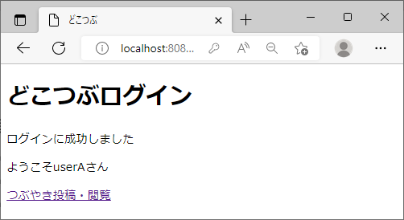
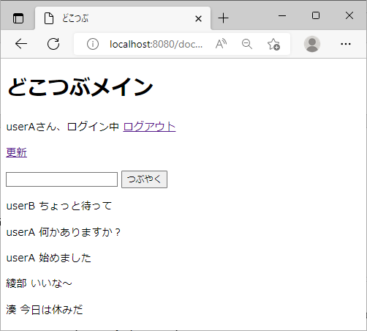
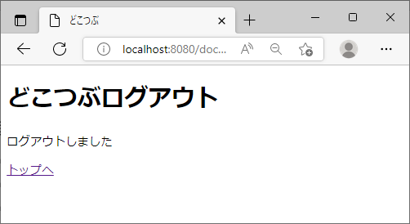
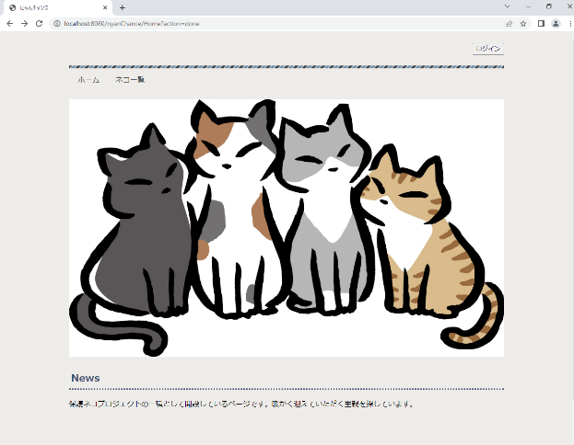
画面遷移利用の画面

ログインボタンを押す

ログイン画面
ログイン画面
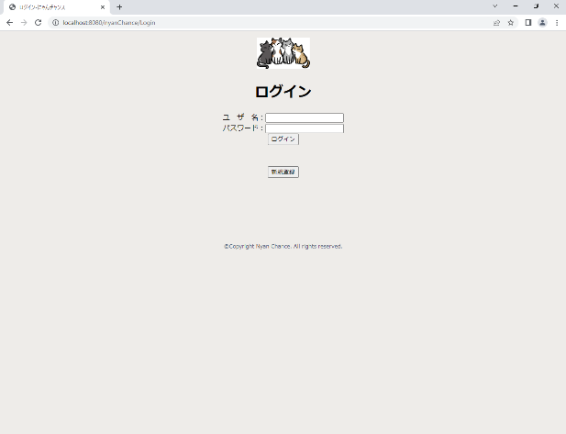
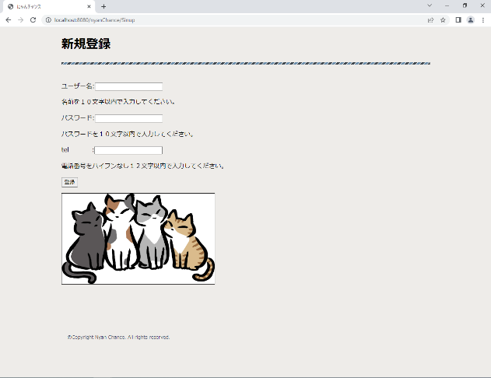
新規登録ボタンを押す

画面遷移 (ログイン)
画面遷移利用の画面
トップ画面（ログインしてない）

OKを押す。

ログインボタンを押す
ログイン画面
ポップアップ
新規登録ボタンを押す
新規登録画面
ユーザー名を記入していない。
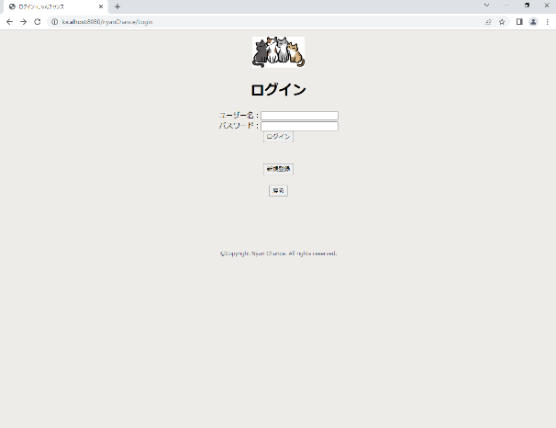
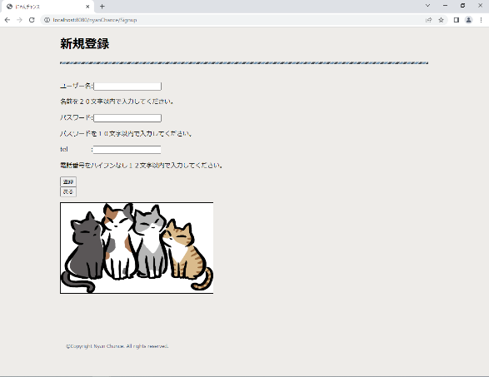

パスワードを入力していない。

telが記入していない。
登録成功（ポップアップ）

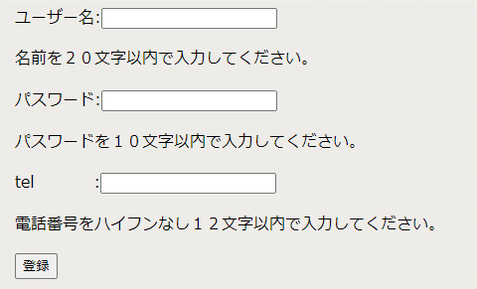
重複したIDがあった場合。
トップ画面に戻ります。

入力欄に既定の内容になってない場合。
ユーザー名：
パスワード：
この２項目に新規登録で
入力した内容を入れて
ログインボタンを押す。
ログイン画面に戻ります。
ユーザー名を２０文字以内に入れる。
パスワードを１０文字以内に入れる。
telを１２文字以内に入れる。
この三つを行った後、登録ボタンを押すことで登録される。

トップ画面（IDログイン済み）

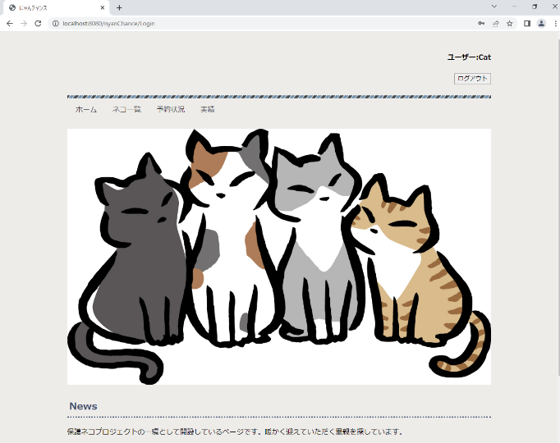

キャンセルボタンを
押す
ログアウトボタンを押す。
（ポップアップ）

OKボタンを押すと
最初のトップ画面
に戻る。

開発プロジェクト
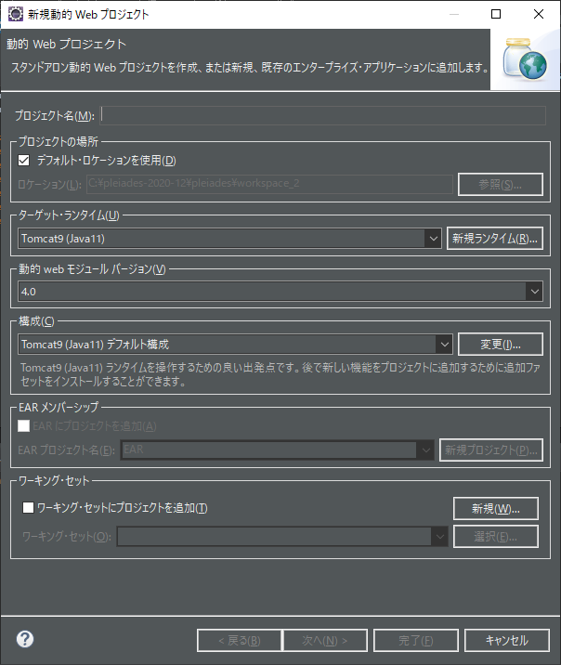

メインルート
切り替え | スコープ | 画面
index.jsp
どこつぶへようこそ
ユーザー名：
パスワード：
フォワード | リクエスト
POST | name/pass
Login.java
ログイン

フォワード
dispatcher
loginResult.jsp
どこつぶログイン
ログインに成功しました
ようこそ **** さん
リンク

Main
つぶやき投稿・閲覧

GET |  | ※ ログイン失敗あり
Main.java

フォワード
dispacher
main.jsp
どこつぶメイン
****さん、ログイン中 ログアウト
更新
フォワード | リクエスト
POST | text
Main.java
つぶやく
**** こんにちは！

 |  | ※ ログアウト画面あり
 |  | ※ 更新時、再読み込みをして画面更新

Sheet1
index.jsp
Home.java
CatList.java
Reserve.java
ReservationStatus.java
catList.jsp
reserve.jsp
reservationStatus.jsp
CatLogic.java
CatDAO.java
ネコ一覧
ホーム
予約
予約状況
achievement.jsp
実績
Achievement.java
ReserveLogic.java
ReservDAO.java
ベースフロー

ネコ一覧
ホーム
index.jsp

ネコ一覧
実績
catList.jsp
予約状況
achievement.jsp
reservationStatus.jsp
予約
reserve.jsp

⑥
①

Home.java
ReservationStatus.java
Achievement.java

CatList.java
Reserve.java

CatLogic.java
CatDAO.java
⑤
②

ReserveLogic.java

④
③

ReservDAO.java

予約
ホーム
index.jsp

ネコ一覧
実績
catList.jsp
予約状況
achievement.jsp
reservationStatus.jsp
予約
reserve.jsp

①
⑥、⑫
Home.java
⑦
ReservationStatus.java
Achievement.java

CatList.java
Reserve.java

CatLogic.java
CatDAO.java
⑤、⑪
②、⑧

ReserveLogic.java

④、⑩
③、⑨

ReservDAO.java

その他ルート
ログアウト | ログイン時パスワードエラー
どこつぶログアウト
どこつぶログイン
ログアウトしました
トップへ
ログインに失敗しました
トップへ

データフロー
ユーザー情報 （セッションスコープを利用）
 | ログインボタンを押されたとき、ユーザ情報をセッションスコープに保存

Login.java
 |  | doPost() 処理内でセッションスコープを作成し保存
 |  | (session.setAttribute("loginUser", user); )

loginResult.jsp
 |  | ユーザ情報を取得して表示

Main.java
 |  | doGet() 処理内でユーザ情報を取得して、ログイン中かどうか確認
 |  | doPost() 処理内でユーザ情報を取得して、つぶやき内容をりすとに保存

つぶやきリスト情報 （リクエストスコープを利用）

Main.java
 |  | doGet() 処理内でセット（request.setAttribute("mutterList", mutterList);)
 |  | doPost() 処理内でセット（request.setAttribute("mutterList", mutterList);)

main.jsp
 |  | ${mutterList} を読み出し表示

MySQL MUTTER テーブル
 | 読み出し
Main.java
doGet()
doPost()
GetMutterListLogic.java
execute()
MutterDAO.java
findAll()

 |  | 1. つぶやき入力画面を表示時
 |  | 2.”つぶやき”ボタンを押して、つぶやきを登録した後に再度読み出し時

 | 書き込み
Main.java
doPost()
PostMutterLogic.java
execute()
MutterDAO.java
create()

 |  | ”つぶやき”ボタンを押して、つぶやきを登録時

